Лист1
УФ печать на блокноты, ежедневники (формат А5)

Цена может меняться от размера блокнота и размера логотипа

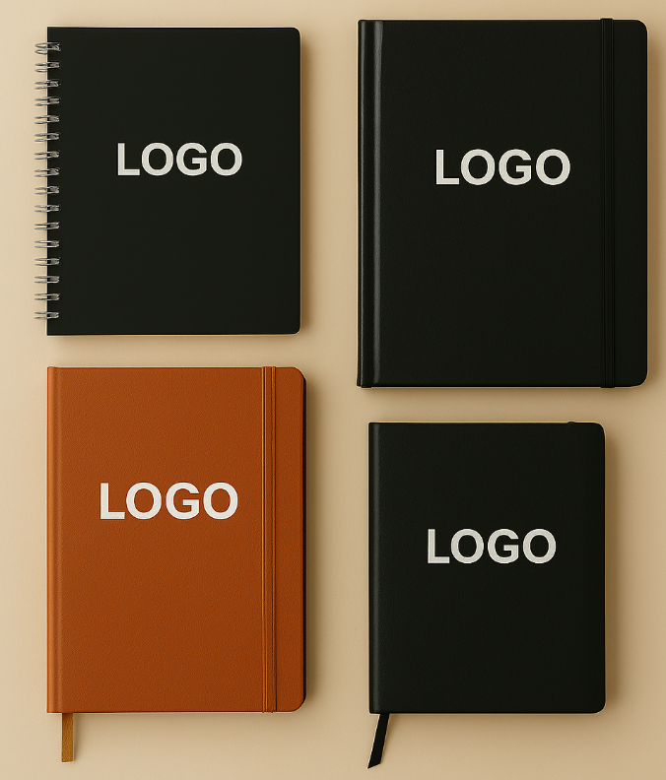
 | Кол-во | Блокноты ежедневники

 | 1-10 | 1,100
 | 20 | 700 | 14,000
 | 50 | 450 | 22,500
 | 100 | 400 | 40,000
 | 200 | 380 | 76,000
 | 300 | 370 | 111,000
 | 500 | 340 | 170,000
 | 1000-3000 | 300

Печать на ручки, карандаши.*

Материал для печати полистирол, ABS-пластик, SAN-пластик, дешевые предметы.
 |  |  |  |  |  |  |  |  | * цены указаны без НДС.
кол-во | Тампопечать
 | 1 цвет |  | 2 цвета
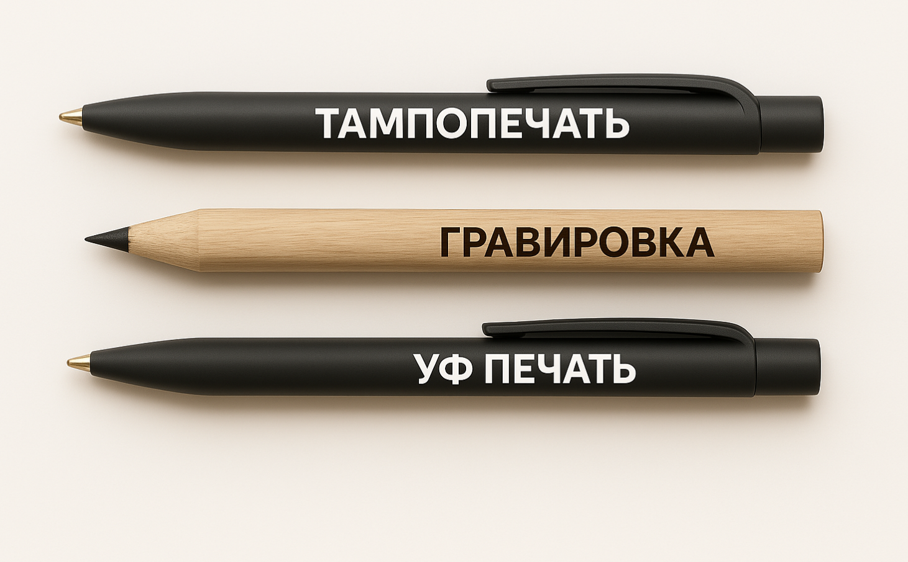
1-50 |  | 9,600 |  | 14,400 |  | кол-во | Уф |  | Кол-во | Гравировка
100 | 130 | 13,000 | 205 | 20,400
200 | 90 | 18,000 | 130 | 26,400 |  | 1-10 |  | 5,500 | 1-20 | 500
300 | 70 | 21,000 | 95 | 28,800 |  | 20 |  | 8,800 | 50 | 200 | 10,000
500 | 50 | 25,000 | 75 | 36,000 |  | 50 | 200 | 10,000 | 100 | 150 | 15,000
1,000 | 35 | 35,000 | 50 | 48,000 |  | 100 | 150 | 15,000 | 200 | 120 | 20,000
2,000 | 30 | 60,000 | 42 | 84,000 |  | 200 | 130 | 26,000 | 300 | 90 | 27,000
3,000 | 25 | 75,000 | 36 | 108,000 |  | 300 | 100 | 30,000 | 500 | 80 | 40,000
4,000 | 23 | 91,200 | 34 | 134,400 |  | 500 | 85 | 42,500 | 1,000 | 70 | 70,000
5,000 | 22 | 108,000 | 31 | 156,000 |  | 1000-3000 | 60 |  | 2000-3000 | 50
10,000 | 18 | 180,000 | 24 | 240,000
20,000 | 14 | 288,000 | 18 | 360,000
 |  |  |  |  |  | Таблица 1
* Размер идеальной печати логотипа на ручках не более 5,5 см * 6 мм.
* Распаковка и упаковка товара платная от 10тг/ед. до 50тг/ед.

Печать на сувениры сложной конфигурации: флешки, рулетки, фонарики, визитницы, брелки.*

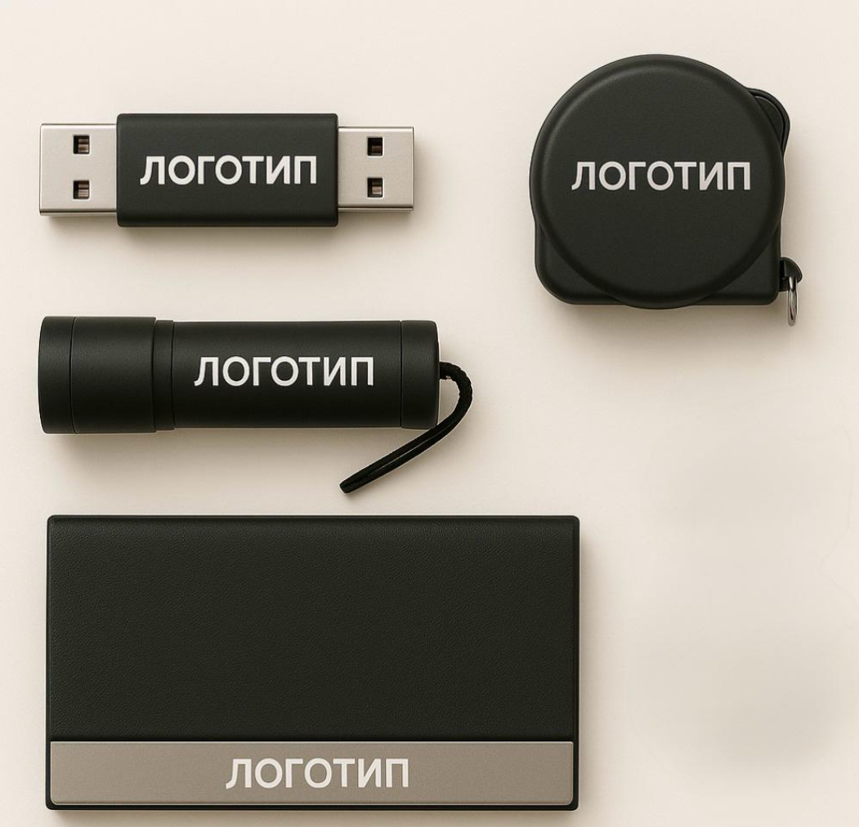

кол-во | Тампопечать |  |  |  |  | кол-во | Уф |  | Кол-во | Гравировка
 | 1 цвет |  | 2 цвета
50 |  | 14700 |  | 22080 |  | 1-10 |  | 7,700 | 1-20 | 700
100 | 220 | 22200 | 330 | 33000 |  | 20 |  | 8,800 | 50 | 250 | 12,500
200 | 150 | 30000 | 222 | 44400 |  | 50 | 300 | 16,500 | 100 | 200 | 20,000
300 | 130 | 39600 | 200 | 59400 |  | 100 | 250 | 27,500 | 200 | 150 | 30,000
500 | 115 | 57000 | 165 | 84000 |  | 200 | 200 | 44,000 | 300 | 120 | 36,000
1,000 | 95 | 96000 | 145 | 144000 |  | 300 | 150 | 49,500 | 500 | 100 | 50,000
2,000 | 85 | 168000 | 130 | 264000 |  | 500 | 130 | 71,500 | 1,000 | 90 | 90,000
3,000 | 75 | 234000 | 120 | 360000 |  | 1000-3000 | 85 |  | 2000-3000 | 70
 |  |  |  |  |  |  | Таблица 2
* Отрисовка логотипа от 4 000,0 тг. до 10 000,0 тг.
* Распаковка и упаковка товара платная от 10тг/ед. до 50тг/ед.

Бутылки, стаканы, термоса, лампы, увложнители.*

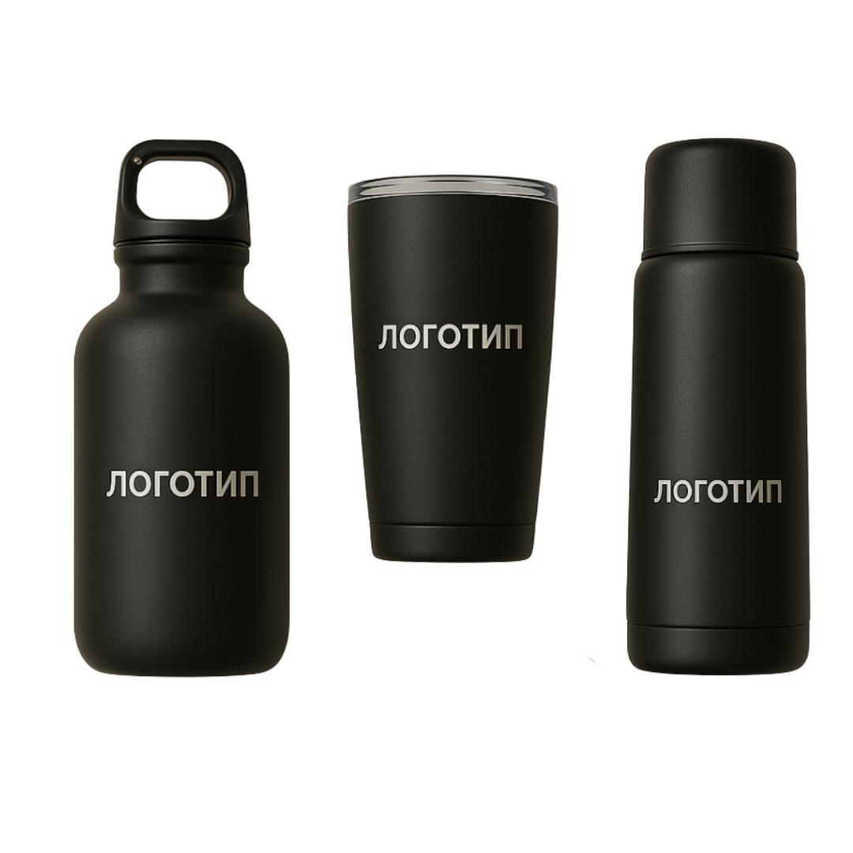
 |  |  |  |  |  |  |  | * цены указаны без НДС.
кол-во | Тампопечать |  |  |  |  | кол-во | Уф |  | Кол-во | Гравировка
 | 1 цвет |  | 2 цвета
50 |  | 18,840 |  | 23,250 |  | 1-10 | 1,500 |  | 1-20 | 1,000
100 | 285 | 28,500 | 305 | 30,500 |  | 20 |  | 22,000 | 50 | 500 | 37,500
200 | 190 | 38,400 | 205 | 41,000 |  | 50 | 500 | 25,000 | 100 | 400 | 60,000
300 | 175 | 52,560 | 185 | 55,500 |  | 100 | 400 | 40,000 | 200 | 370 | 110,000
500 | 160 | 81,000 | 155 | 77,500 |  | 200 | 390 | 78,000 | 300 | 350 | 150,000
1,000 | 130 | 132,000 | 135 | 135,000 |  | 300 | 370 | 111,000 | 500 | 320 | 225,000
2,000 | 105 | 211,200 | 125 | 250,000 |  | 500 | 350 | 175,000 | 1,000 | 300 | 400,000
3,000 | 100 | 298,800 | 110 | 330,000 |  | 1000-3000 | 300 |  | 2000-3000 | 280
 |  |  |  |  |  |  | Таблица 3
* Отрисовка логотипа от 4 000,0 тг. до 10 000,0 тг.
* Распаковка и упаковка товара платная от 10тг/ед. до 50тг/ед.

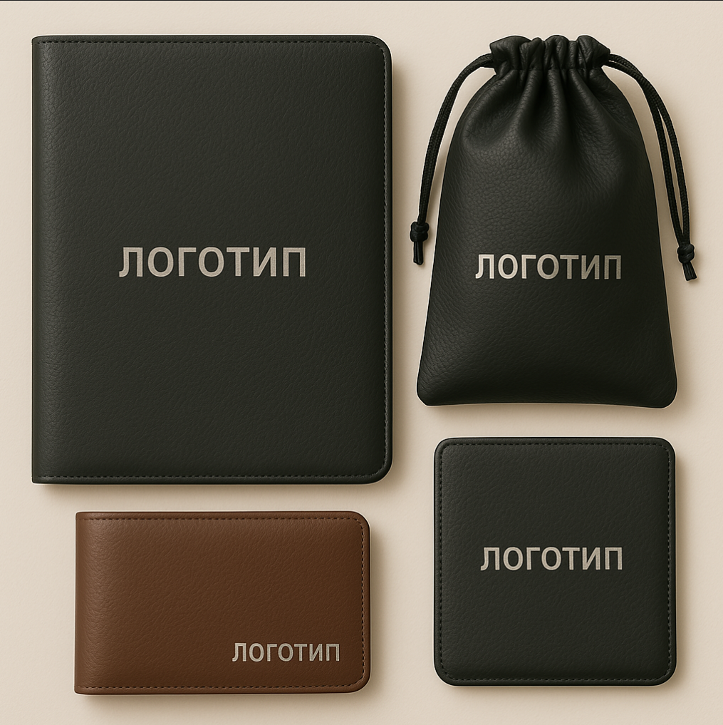
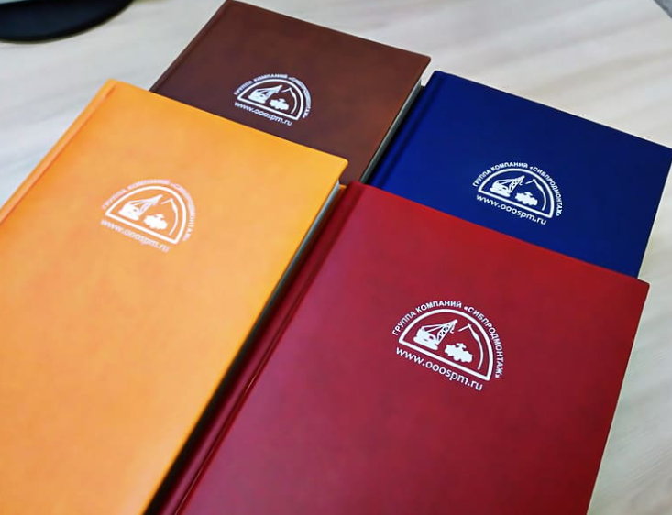
Кожа, кож зам, синтетические мат. *
папки, ежедневники, портмоне
 |  |  |  |  |  |  |  | * цены указаны без НДС.
кол-во | цвет |  | цвет |  | цвет |  | цвет
 | 1 |  | 2 |  | 3 |  | 4
1-20 |  | 13,310 |  | 15,950 |  | 21,450 |  | 26,620
50 | 335 | 16,750 | 410 | 20,500 | 550 | 27,400 | 675 | 33,850
100 | 240 | 24,000 | 360 | 36,000 | 475 | 47,500 | 600 | 60,000
200 | 175 | 35,000 | 255 | 51,000 | 345 | 69,000 | 435 | 87,000
300 | 145 | 43,500 | 205 | 61,500 | 275 | 82,500 | 345 | 103,500
500 | 120 | 60,000 | 185 | 92,500 | 240 | 120,000 | 300 | 150,000
1000-5000 | 105 |  | 110 |  | 205 |  | 255
 |  |  |  |  |  |  | Таблица 4
* Отрисовка логотипа от 4 000,0 тг. до 10 000,0 тг.
* Распаковка и упаковка товара платная от 5тг/ед. до 50тг/ед.

 |  | Рюкзаки, сложной конфигурации*

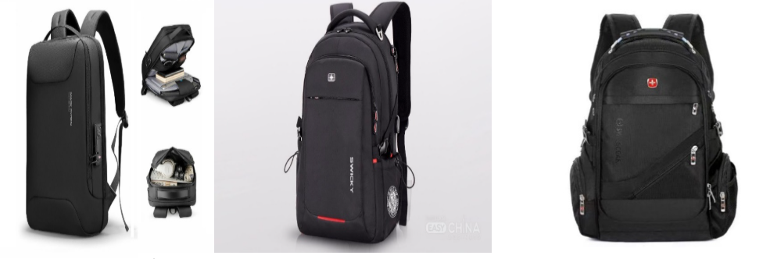
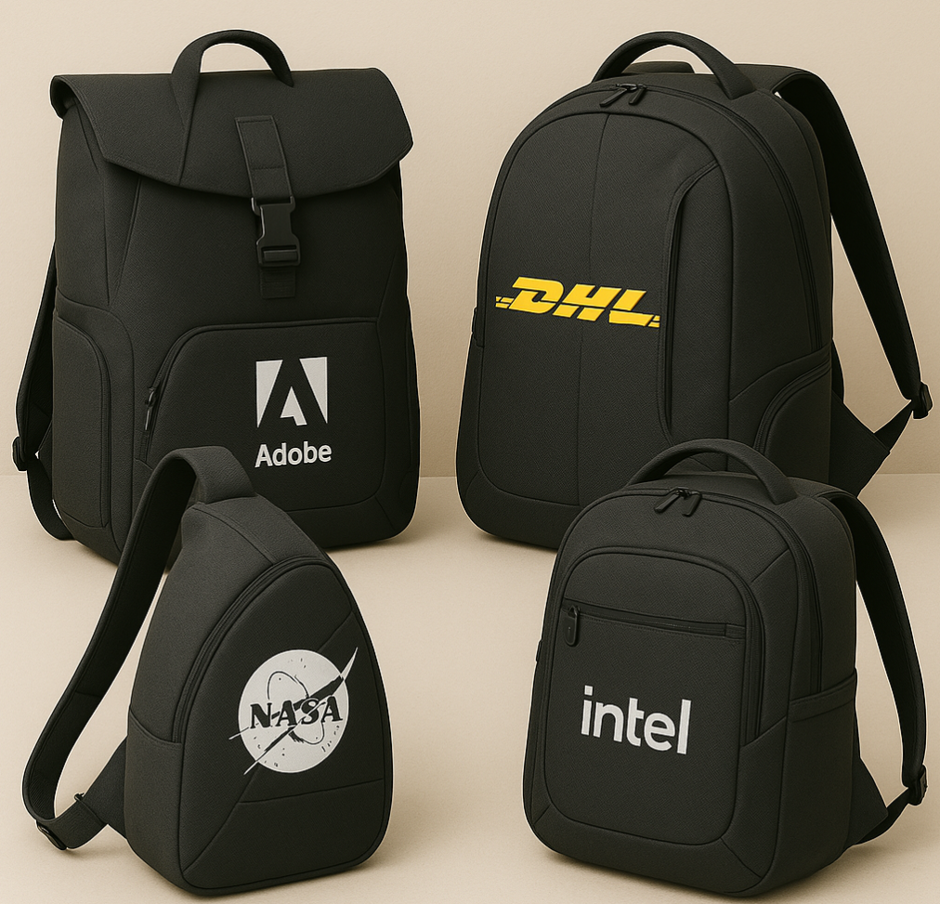
 |  |  |  | * цены указаны без НДС.
кол-во | цвет
 | 1
1-20 | 1500-1000 | 20,000
50 | 500 | 25,000
100 | 450 | 45,000
200 | 400 | 80,000
300 | 400 | 120,000
500 | 350 | 175,000
1000-5000 | 350
* Распаковка и упаковка товара платная от 5тг/ед. до 50тг/ед. Возможна ДТФ печать.

 |  |  | Бумага синтетические мат.
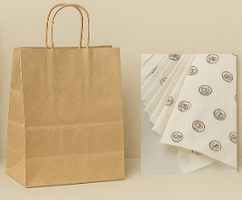
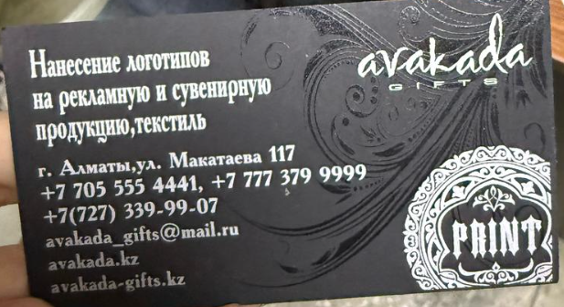
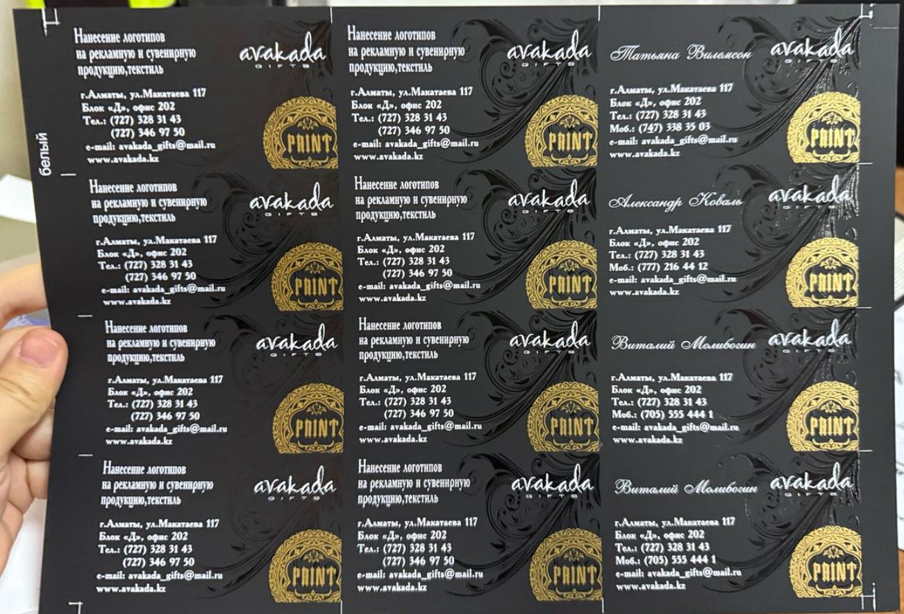
кол-во | цвет |  | цвет |  | цвет |  | цвет
 | 1 |  | 2 |  | 3 |  | 4
50 |  | 14,000 |  | 20,000 |  | 24,700 |  | 30,500
100 | 235 | 23,500 | 365 | 36,500 | 410 | 41,000 | 510 | 51,000
200 | 165 | 33,000 | 246 | 49,200 | 275 | 55,000 | 345 | 69,000
300 | 145 | 43,500 | 220 | 66,000 | 240 | 72,000 | 300 | 90,000
500 | 125 | 62,500 | 185 | 92,500 | 205 | 102,500 | 255 | 127,500
1000-5000 | 100 |  | 130 |  | 165 |  | 220
* Отрисовка логотипа от 4 000,0 тг. до 10 000,0 тг. |  |  |  |  |  |  | Таблица 5

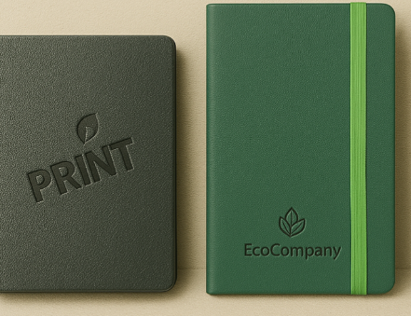
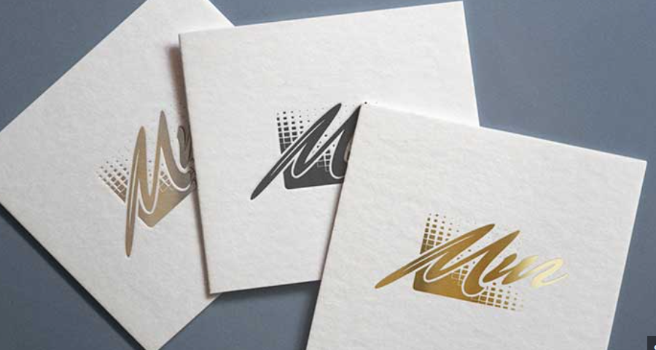
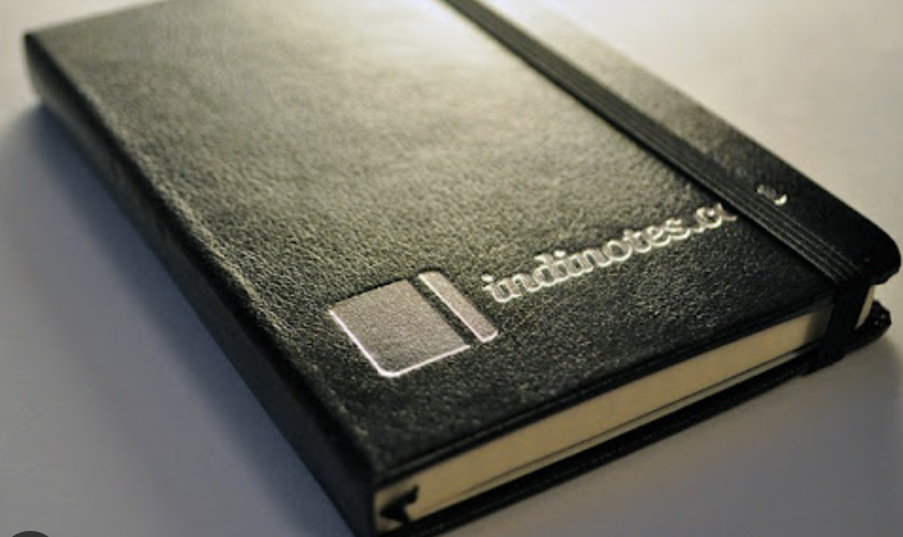
ТИСНЕНИЕ (слепое/блинт): |  |  |  |  | ТИСНЕНИЕ (фольгой):
 |  | * цены указаны без НДС.
Кол-во | Цвет |  |  |  | Кол-во | Цвет
 | 0 |  |  |  |  | 1
1-50 |  | 9,130 |  |  | 1-50 |  | 10,450
100 | 145 | 14,500 |  |  | 100 | 160 | 15,950
200 | 110 | 22,000 |  |  | 200 | 125 | 25,000
300 | 95 | 28,500 |  |  | 300 | 110 | 33,000
500 | 70 | 35,000 |  |  | 500 | 90 | 45,000
1,000 | 60 | 60,000 |  |  | 1,000 | 65 | 65,000
2000-5000 | 50 |  |  |  | 2000-5000 | 55

* Дополнительно оплачивается клише:250 тг. за 1 кв. см., но не менее 2 000,0 тг.
* Отрисовка логотипа от 4 000,0 тг. до 10 000,0 тг.
*Распаковка и упаковка товара платная от 10тг/ед до 50тг/ед

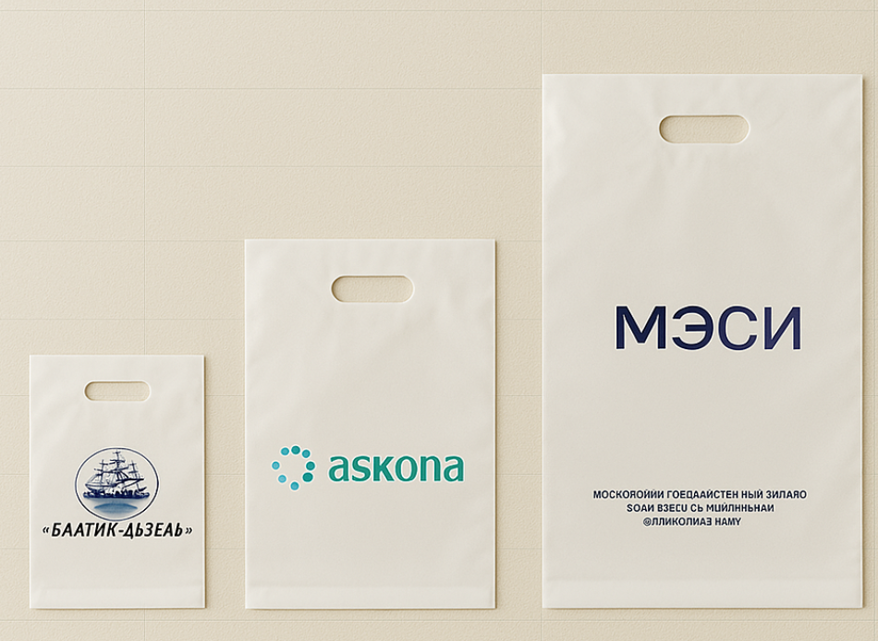
ПАКЕТЫ ПОЛИЭТИЛЕНОВЫЕ*
Маленькие (24,5*37), Вырубная ручка
 |  |  |  |  |  |  |  | * цены указаны без НДС.
кол-во | цвет |  | цвет |  | цвет |  | цвет
 | 1 |  | 2 |  | 3 |  | 4
100 | 210 | 21,000 | 310 | 31,000 | 410 | 41,000 | 505 | 50,500
200 | 150 | 30,000 | 215 | 42,900 | 285 | 57,000 | 395 | 79,000
300 | 130 | 39,000 | 190 | 57,000 | 260 | 78,000 | 315 | 94,500
500 | 120 | 60,000 | 170 | 85,000 | 225 | 112,500 | 275 | 137,500
1,000 | 105 | 105,000 | 150 | 150,000 | 205 | 205,000 | 250 | 249,700
2,000 | 95 | 190,000 | 135 | 270,000 | 180 | 360,000 | 220 | 440,000
3,000 | 90 | 270,000 | 130 | 390,000 | 170 | 510,000 | 210 | 630,000
 |  |  |  |  |  |  |  | Таблица 7
ПАКЕТЫ ПОЛИЭТИЛЕНОВЫЕ*
Средние (38*50), Вырубная ручка
 |  |  |  |  |  |  |  | * цены указаны без НДС.
кол-во | цвет |  | цвет |  | цвет |  | цвет
 | 1 |  | 2 |  | 3 |  | 4
100 | 220 | 22,000 | 315 | 31,500 | 420 | 42,000 | 520 | 52,000
200 | 155 | 31,000 | 220 | 44,000 | 300 | 60,000 | 365 | 73,000
300 | 145 | 43,500 | 200 | 60,000 | 265 | 79,500 | 330 | 99,000
500 | 125 | 62,500 | 175 | 87,500 | 240 | 120,000 | 290 | 145,000
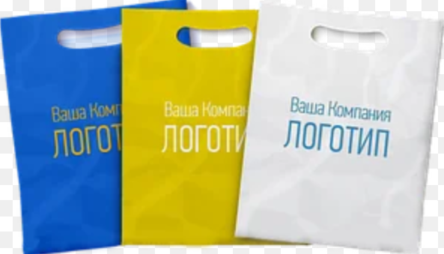
1,000 | 115 | 115,000 | 160 | 160,000 | 220 | 220,000 | 265 | 265,000
2,000 | 105 | 210,000 | 140 | 279,400 | 195 | 389,400 | 230 | 460,000
3,000 | 95 | 285,000 | 140 | 419,100 | 190 | 570,000 | 225 | 675,000
 |  |  |  |  |  |  |  | Таблица 7.1
ПАКЕТЫ ПОЛИЭТИЛЕНОВЫЕ*
Большие (50*60), Вырубная ручка
 |  |  |  |  |  |  |  | * цены указаны без НДС.
кол-во | цвет |  | цвет |  | цвет |  | цвет
 | 1 |  | 2 |  | 3 |  | 4
100 | 285 | 28,500 | 370 | 37,000 | 490 | 48,950 | 590 | 59,000
200 | 220 | 44,000 | 285 | 57,000 | 370 | 74,000 | 435 | 86,900
300 | 210 | 63,000 | 265 | 79,500 | 340 | 102,000 | 395 | 118,500
500 | 190 | 95,000 | 245 | 122,500 | 310 | 155,000 | 360 | 180,000
1,000 | 185 | 185,000 | 240 | 240,000 | 290 | 290,000 | 340 | 340,000
2,000 | 180 | 360,000 | 220 | 440,000 | 275 | 550,000 | 310 | 620,000
3,000 | 175 | 525,000 | 215 | 645,000 | 260 | 780,000 | 305 | 914,100
 |  |  |  |  |  |  |  | Таблица 7.2
* В цену включена стоимость пакета
* Увеличение стоимости (до15%) при большом поле печати в виде плашки.
* За дизайн макет (отрисовку знака) + от 4 000 т. до 10 000 т.
* Продажа п/эт. пакетов без логотипа (чистых)размер 24,5*37 = 45,0 т. за 1 шт.
* Продажа п/эт. пакетов без логотипа (чистых) 38*50 см = 75,0 т. за 1 шт.
* Макс. поле печати на пакетах: большой 28*30 см, маленький 25*25 см.

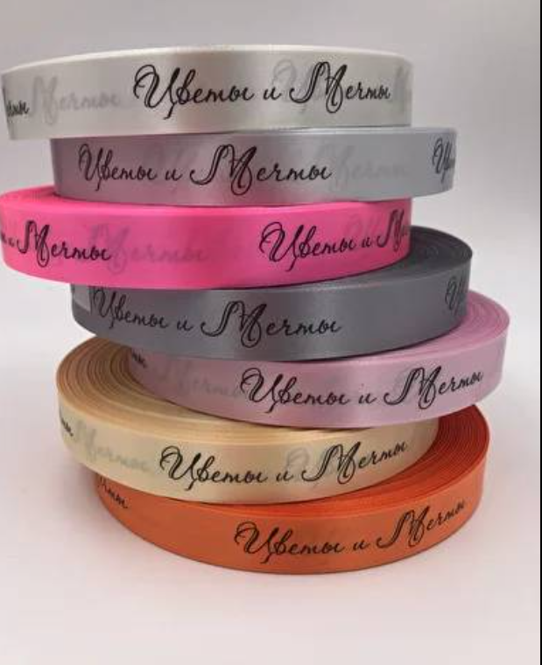
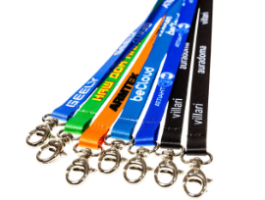
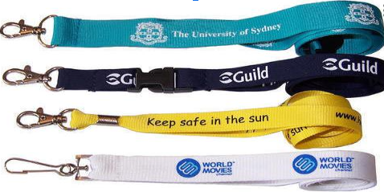
Печать лого на ЛЕНТАХ (м.п.), ЛАНЬЯРДАХ (шт.)
На приладку + (1–3) метра к общему количеству.
Способ нанесения: шелкография
 |  |  |  | * цены указаны без НДС.
кол-во | цвет |  | цвет
 | 1 |  | 2
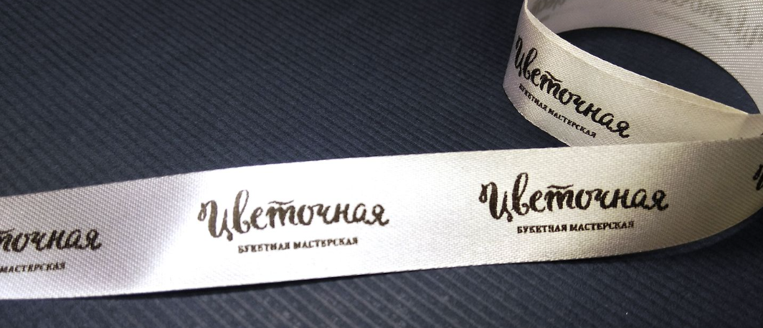
20 |  | 15,250 |  | 20,350
50 | 350 | 17,500 | 470 | 23,500
100 | 270 | 27,000 | 350 | 35,000
200 | 210 | 42,000 | 265 | 53,000
300 | 160 | 48,000 | 220 | 66,000
500 | 150 | 75,000 | 175 | 87,500
1,000 | 130 | 130,000 | 150 | 150,000
2000-3000 | 110 |  | 130
 |  |  |  | Таблица 8
ИЗГОТОВЛЕНИЕ ЛАНЬЯРДОВ*

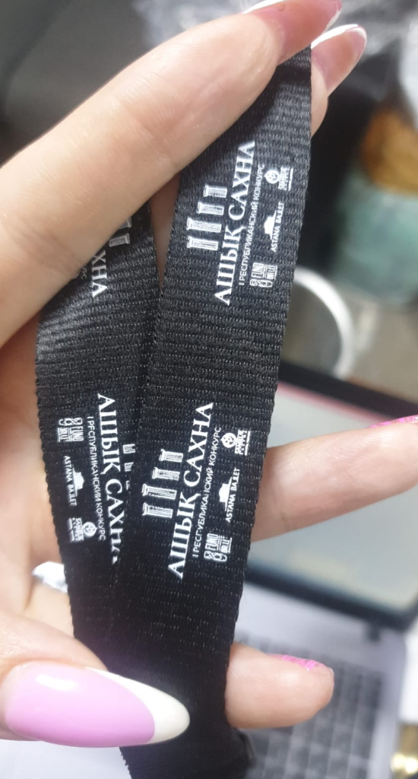
Описание | кол-во карабинов | от 1 до 10шт | от 11 до 50шт | от 51 до 100шт | от 101 до 200шт | от 201 до 300 шт. | от 301 до 400 шт. | от 401 до 500шт | более 500шт | дополнительное межъярусное крепление
ЛЕНТА ШИРИНОЙ 15 мм
белая лента с одной стороны | - с одним | 1800 | 545 | 510 | 470 | 415 | 390 | 380 | 340 | +110
 | - с двумя |  | 650 | 610 | 580 | 530 | 505 | 480 | 455 | х
белая лента с двух сторон | - с одним |  | 745 | 690 | 640 | 570 | 540 | 520 | 465 | +110
 | - с двумя |  | 845 | 790 | 755 | 680 | 680 | 650 | 580 | х
цветная лента с одной стороны | - с одним |  | 720 | 665 | 625 | 545 | 510 | 500 | 445 | +120
 | - с двумя |  | 820 | 770 | 725 | 660 | 630 | 620 | 560 | х
цветная лента с двух сторон | - с одним |  | 745 | 670 | 640 | 570 | 540 | 520 | 465 | +120
 | - с двумя |  | 845 | 790 | 755 | 680 | 650 | 640 | 580 | х
ЛЕНТА ШИРИНОЙ 20 мм
белая лента с одной стороны | - с одним | 1800 | 600 | 560 | 515 | 455 | 430 | 415 | 370 | +115
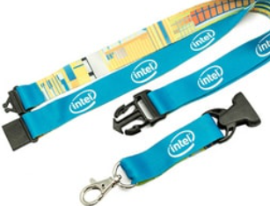
 | - с двумя |  | 710 | 670 | 640 | 530 | 555 | 540 | 495 | х
белая лента с двух сторон | - с одним |  | 825 | 770 | 700 | 650 | 590 | 580 | 510 | +115
 | - с двумя |  | 940 | 880 | 830 | 750 | 720 | 700 | 635 | х
цветная лента с одной стороны | - с одним |  | 800 | 740 | 685 | 605 | 575 | 550 | 495 | +135
 | - с двумя |  | 920 | 855 | 810 | 730 | 700 | 685 | 620 | х
цветная лента с двух сторон | - с одним |  | 825 | 770 | 705 | 625 | 590 | 580 | 510 | +135
 | - с двумя |  | 940 | 880 | 830 | 750 | 720 | 670 | 640 | х
ЛЕНТА ШИРИНОЙ 25 мм
белая лента с одной стороны | - с одним | 1800 | 635 | 590 | 545 | 480 | 455 | 445 | 395 | +120
 | - с двумя |  | 750 | 710 | 680 | 610 | 590 | 575 | 520 | х
белая лента с двух сторон | - с одним |  | 870 | 810 | 750 | 660 | 630 | 620 | 545 | +120
 | - с двумя |  | 985 | 925 | 875 | 790 | 755 | 745 | 680 | х
цветная лента с одной стороны | - с одним |  | 840 | 785 | 725 | 640 | 605 | 595 | 525 | +140
 | - с двумя |  | 960 | 900 | 860 | 775 | 740 | 725 | 655 | х
цветная лента с двух сторон | - с одним |  | 870 | 810 | 750 | 660 | 630 | 615 | 545 | +140
 | - с двумя |  | 985 | 925 | 875 | 790 | 755 | 745 | 680 | х
 |  |  |  |  |  |  |  |  |  | Таблица 8.1
*Ланьярды антиудушным креплением к цене по прайсу + 100тг
*Крепление для сотового телефона + 60тг

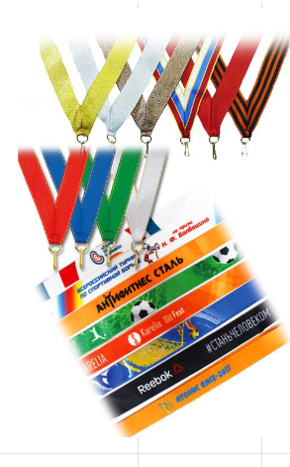

ИЗГОТАВЛЕНИЕ ЛЕНТ ДЛЯ МЕДАЛЕЙ

Описание |  | от 1 до 10шт | от 11 до 50шт | от 51 до 100шт | от 101 до 200шт | от 201 до 300 шт. | от 301 до 400 шт. | от 401 до 500шт | более 500шт
ЛЕНТА ШИРИНОЙ 25 мм
белая лента с одной стороны |  | 1800 | 560 | 525 | 465 | 425 | 380 | 355 | 335
белая лента с двух сторон |  |  | 660 | 630 | 590 | 500 | 480 | 480 | 450
цветная лента с одной стороны |  |  | 820 | 750 | 695 | 520 | 500 | 485 | 455
цветная лента с двух сторон |  |  | 870 | 805 | 795 | 545 | 540 | 520 | 500
ЛЕНТА ШИРИНОЙ 30 мм
белая лента с одной стороны |  | 1800 | 870 | 630 | 565 | 510 | 455 | 430 | 345
белая лента с двух сторон |  |  | 795 | 755 | 700 | 605 | 575 | 570 | 470
цветная лента с одной стороны |  |  | 980 | 900 | 835 | 270 | 605 | 605 | 475
цветная лента с двух сторон |  |  | 1035 | 955 | 890 | 650 | 633 | 635 | 605
ЛЕНТА ШИРИНОЙ 40 мм
белая лента с одной стороны |  | 1800 | 890 | 835 | 740 | 610 | 605 | 570 | 465
белая лента с двух сторон |  |  | 1060 | 1000 | 930 | 795 | 765 | 760 | 620
цветная лента с одной стороны |  |  | 1305 | 1200 | 1105 | 825 | 795 | 765 | 630
цветная лента с двух сторон |  |  | 1380 | 1265 | 1190 | 860 | 840 | 830 | 690
Брендирование ленты заказчика с одной стороны (брендирование с двух сторон - цену одной стороны умножить на 2)
Описание |  | от 1 до 10шт | от 11 до 50шт | от 51 до 100шт | от 101 до 200шт | от 201 до 300 шт. | от 301 до 400 шт. | от 401 до 500шт | более 500шт
ширина ленты 1 - 1,5см |  | 1800 | 525 | 415 | 340 | 325 | 250 | 220 | 185
ширина ленты 2см |  |  | 530 | 455 | 425 | 370 | 295 | 260 | 230
ширина ленты 2,5см |  |  | 575 | 500 | 480 | 415 | 345 | 310 | 275
ширина ленты 3см |  |  | 620 | 550 | 535 | 465 | 400 | 360 | 335

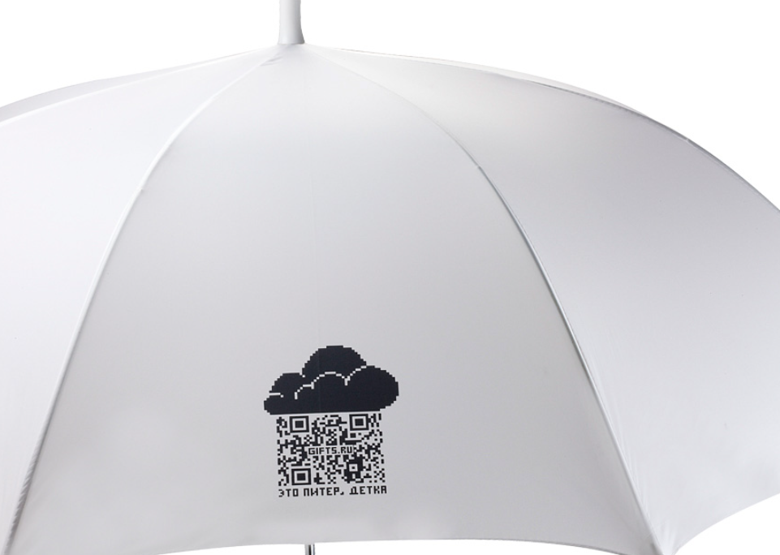
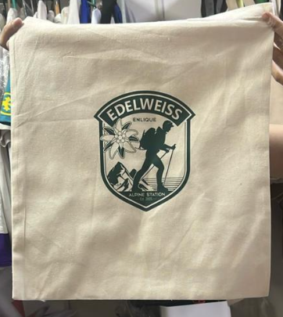
. |  | Прямая печать (шелкография) на футболки, шоперы,текстиль
 |  |  |  | изделия на ХБ основе
 |  |  |  | до 12 см
 |  |  |  |  |  |  |  |  |  |  |  | * цены указаны без НДС.

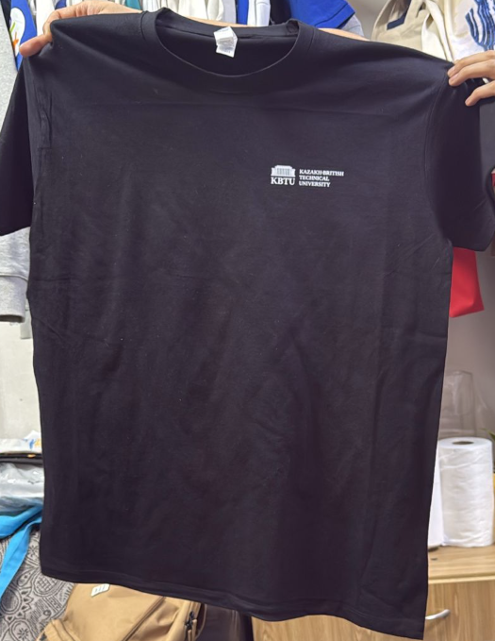
 | 1 |  | 2 |  | 3 |  | 4 |  | 5 |  | 6
1-50 |  | 16,440 |  | 22,400 |  | 28,560 |  | 34,680 |  | 40,800 |  | 46,865
100 | 270 | 27,240 | 365 | 36,500 | 450 | 45,000 | 540 | 54,000 | 640 | 64,000 | 730 | 73,000
200 | 220 | 43,920 | 270 | 54,000 | 330 | 66,000 | 400 | 80,000 | 430 | 86,000 | 490 | 98,000
300 | 200 | 59,760 | 245 | 73,500 | 295 | 88,500 | 350 | 105,000 | 390 | 117,000 | 475 | 142,500
500 | 170 | 84,000 | 210 | 105,000 | 245 | 122,500 | 285 | 142,500 | 335 | 167,500 | 370 | 185,000
1000-5000 | 125 |  | 150 |  | 170 |  | 200 |  | 230 |  | 245

* Отрисовка логотипа от 4 000,0 тг. до 10 000,0 тг.
* Распаковка и упаковка товара платная от 5тг/ед до 50тг/ед
* На зимнею одежду и одежду с подкладом от 10-50%

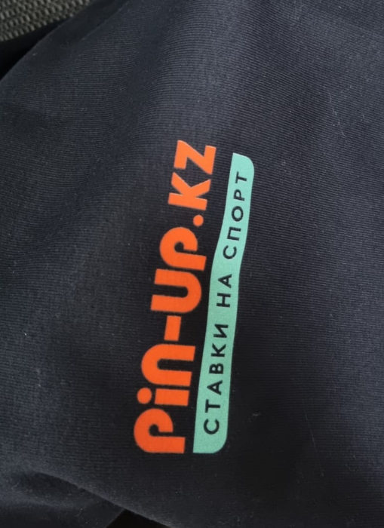
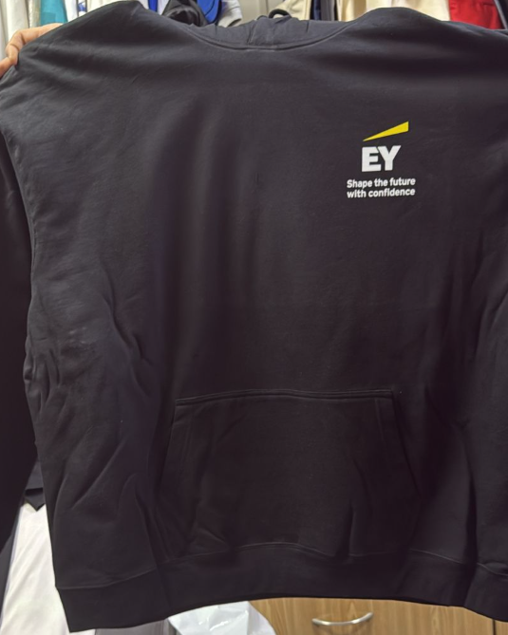
. |  | Термотрансферная печат на футболки шоперы,текстиль
 |  |  |  | изделия на ХБ основе
 |  |  |  |  | до 12 см
 |  |  |  |  |  |  |  |  |  |  |  | * цены указаны без НДС.
Кол-во | Цвет |  | Цвет |  | Цвет |  | Цвет |  | Цвет |  | Цвет
 | 1 |  | 2 |  | 3 |  | 4 |  | 5 |  | 6
1-50 |  | 17,970 |  | 24,130 |  | 34,656 |  | 36,270 |  | 42,510 |  | 48,415
100 | 285 | 28,560 | 390 | 39,000 | 480 | 48,000 | 570 | 57,600 | 600 | 60,000 | 760 | 76,000
200 | 245 | 49,200 | 305 | 61,200 | 365 | 66,000 | 425 | 85,200 | 490 | 98,000 | 550 | 110,000
300 | 210 | 63,000 | 260 | 77,400 | 305 | 91,800 | 360 | 108,000 | 415 | 124,500 | 470 | 141,000
500 | 175 | 86,400 | 220 | 111,000 | 255 | 129,600 | 300 | 150,000 | 350 | 175,000 | 390 | 195,000
1000-5000 | 145 |  | 175 |  | 200 |  | 225 |  | 250 |  | 290
 |  |  |  |  |  |  |  |  |  |  | Таблица 10
* Отрисовка логотипа от 4 000,0 тг. до 10 000,0 тг.
* Распаковка и упаковка товара платная от 5тг/ед до 50тг/ед
* На зимнию одежду и одежду с подкладом от 20-100%

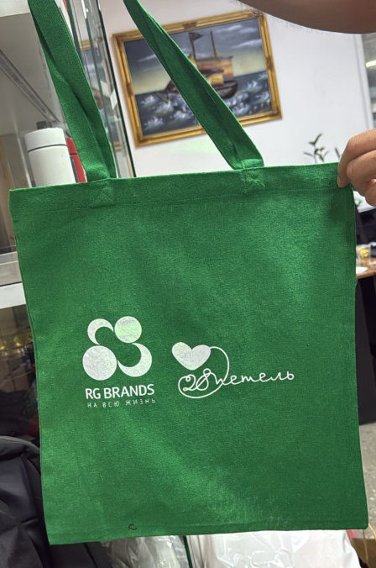
. |  |  | Прямая печать (шелкография) зонты футболки *
 |  |  |  | изделия на ХБ основе
 |  |  |  |  | до 30 см
 |  |  |  |  |  |  |  |  |  |  |  | * цены указаны без НДС.
Кол-во | Цвет |  | Цвет |  | Цвет |  | Цвет |  | Цвет |  | Цвет
 | 1 |  | 2 |  | 3 |  | 4 |  | 5 |  | 6
1-50 |  | 20,400 |  | 28,130 |  | 36,660 |  | 42,804 |  | 48,918 |  | 55,158
100 | 335 | 33,600 | 430 | 43,200 | 545 | 54,600 | 655 | 65,400 | 760 | 76,200 | 870 | 87,000
200 | 290 | 57,600 | 360 | 72,000 | 390 | 78,000 | 510 | 102,000 | 575 | 115,200 | 645 | 129,120
300 | 245 | 73,800 | 305 | 91,800 | 370 | 111,600 | 425 | 127,800 | 485 | 145,800 | 550 | 165,600
500 | 210 | 105,000 | 255 | 129,000 | 305 | 153,000 | 360 | 180,000 | 415 | 207,000 | 410 | 204,000
1000-5000 | 165 |  | 200 |  | 230 |  | 270 |  | 295 |  | 335

* В случае сильной впитываемости мате риала на который наносится логотип (от 100 шт. 3-х и более цветов логотипа),
стоимость пересчитывается из расчета фактического расхода краски.
* Отрисовка логотипа от 4 000,0 тг. до 10 000,0 тг.
* Распаковка и упаковка товара платная от 5тг/ед до 50тг/ед
* на зимнею одежду и одежду с подкладом от 20-100%

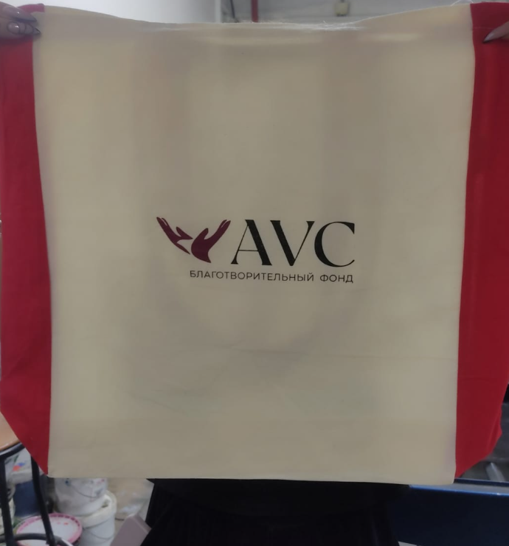
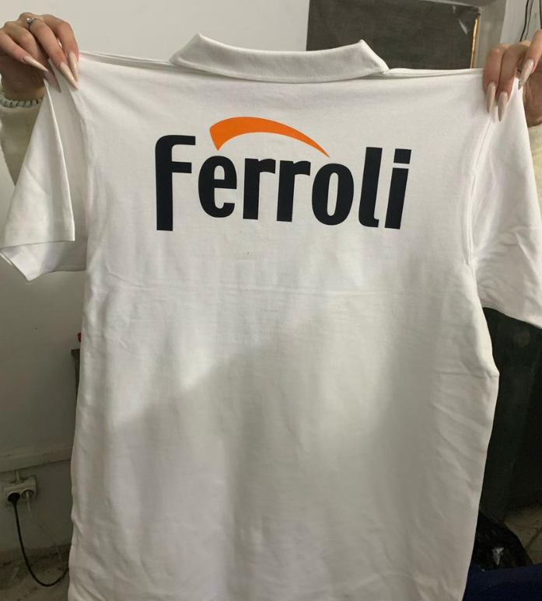
. |  |  |  | Термотрансферная печать на текстиль *
 |  |  |  | Изделия на ХБ или флисовой основе.
 |  |  |  | до 30 см
 |  |  |  |  |  |  |  |  |  |  |  | * цены указаны без НДС.
Кол-во | Цвет |  | Цвет |  | Цвет |  | Цвет |  | Цвет |  | Цвет
 | 1 |  | 2 |  | 3 |  | 4 |  | 5 |  | 6
1-50 |  | 28,602 |  | 36,270 |  | 42,000 |  | 48,918 |  | 53,136 |  | 57,180
100 | 490 | 49,200 | 600 | 60,000 | 710 | 70,800 | 820 | 82,200 | 930 | 93,000 | 1,035 | 103,800
200 | 455 | 91,200 | 520 | 104,400 | 595 | 118,800 | 660 | 133,200 | 730 | 146,400 | 815 | 163,200
300 | 415 | 124,200 | 465 | 140,400 | 535 | 160,200 | 595 | 178,200 | 655 | 196,200 | 720 | 216,000
500 | 370 | 186,000 | 425 | 213,000 | 460 | 234,000 | 520 | 261,000 | 575 | 288,000 | 570 | 285,000
1,000 | 330 |  | 360 |  | 390 |  | 425 |  | 460 |  | 490

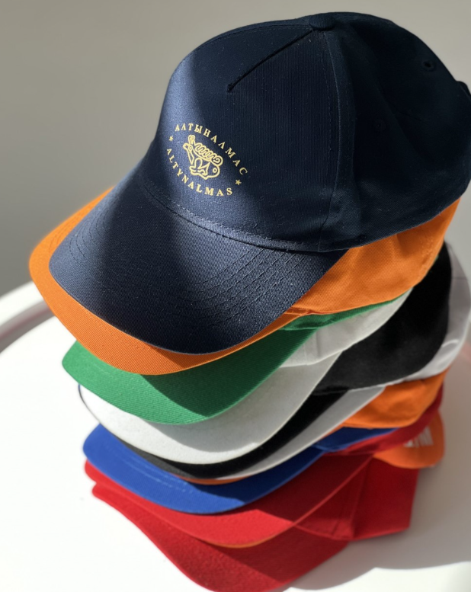
 |  |  |  |  | Печать на бейсболки и маски *

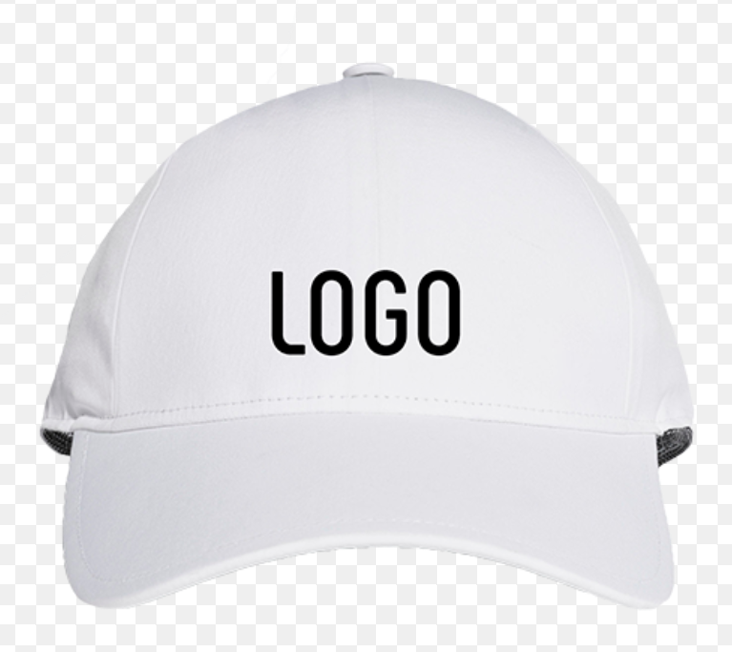
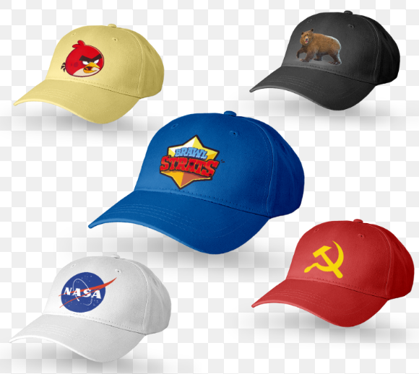
 |  |  |  |  |  |  |  |  |  |  |  | * цены указаны без НДС.
Кол-во | Цвет |  | Цвет |  | Цвет |  | Цвет |  | Цвет |  | Цвет
 | 1 |  | 2 |  | 3 |  | 4 |  | 5 |  | 6
1-50 |  | 12,935 |  | 17,000 |  | 21,775 |  | 26,610 |  | 30,645 |  | 35,710
100 | 205 | 20,500 | 280 | 28,000 | 345 | 34,500 | 410 | 41,000 | 480 | 48,000 | 545 | 54,500
200 | 175 | 35,000 | 215 | 43,000 | 255 | 51,000 | 300 | 60,000 | 345 | 69,000 | 390 | 78,000
300 | 140 | 42,000 | 175 | 52,500 | 205 | 61,500 | 225 | 67,500 | 280 | 84,000 | 310 | 93,000
500 | 105 | 52,500 | 140 | 70,000 | 175 | 87,500 | 205 | 102,500 | 240 | 120,000 | 280 | 140,000
1,000 | 88 | 88,000 | 105 | 105,000 | 125 | 125,000 | 140 | 140,000 | 155 | 155,000 | 175 | 175,000
2,000 | 80 | 160,000 | 88 | 176,000 | 100 | 200,000 | 125 | 250,000 | 135 | 270,000 | 150 | 300,000
3,000 | 70 | 210,000 | 83 | 249,000 | 95 | 285,000 | 105 | 315,000 | 125 | 375,000 | 140 | 420,000

* Отрисовка логотипа от 4 000,0 тг. до 10 000,0 тг.
* Распаковка и упаковка товара платная от 5тг/ед до 50тг/ед

. | Прямая печать (шелкография) на жилетки, куртки

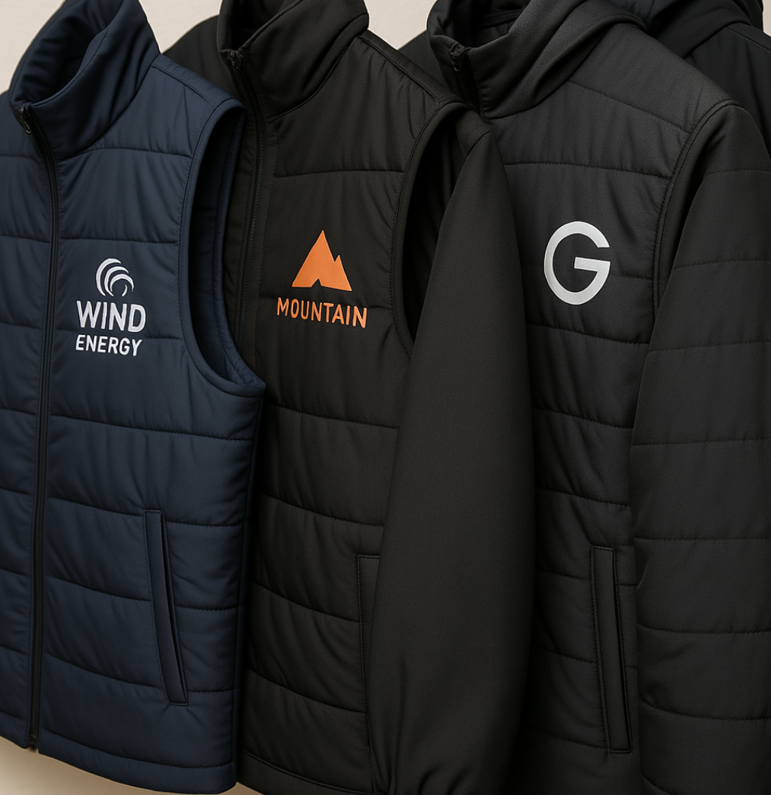
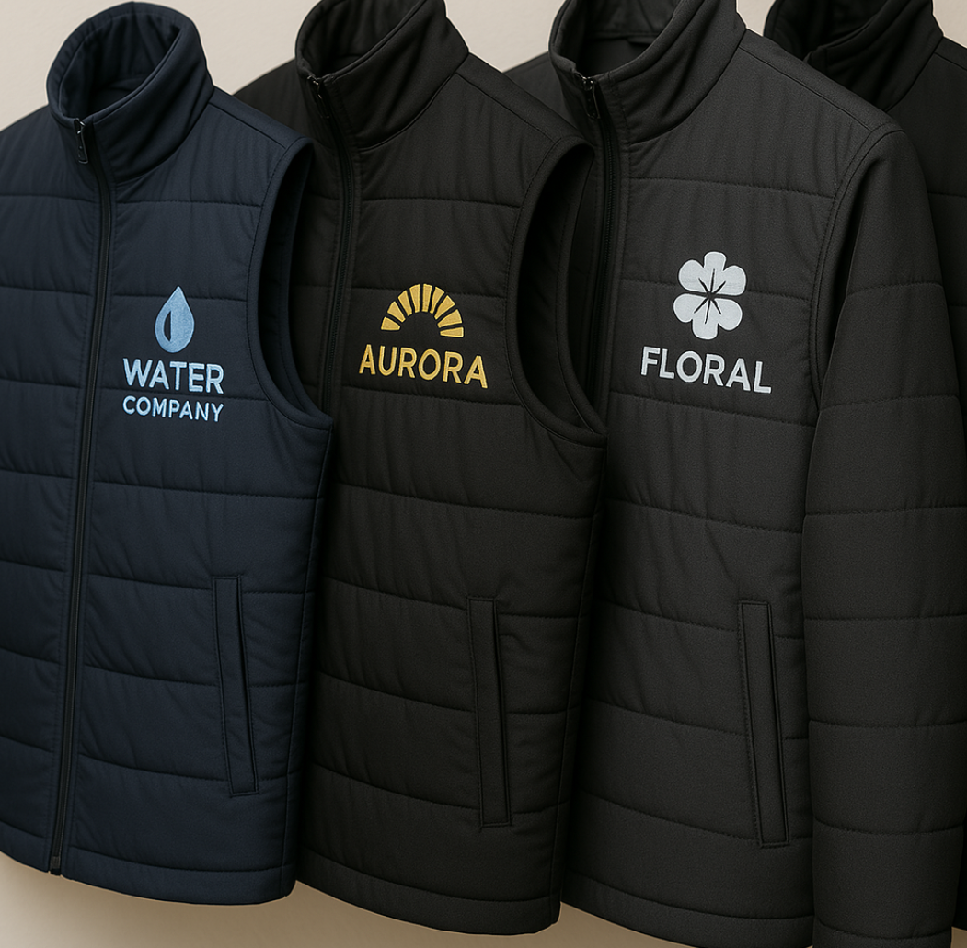
 |  | До 12 см |  |  |  |  |  | от 12 до 30 см
Кол-во | Цвет |  | Цвет |  |  | Кол-во | Цвет |  | Цвет
 | 1 |  | 2 |  |  |  | 1 |  | 2
1-50 |  | 19,730 |  | 26,880 |  | 1-50 |  | 24,480 |  | 33,760
100 | 320 | 32,000 | 435 | 43,800 |  | 100 | 400 | 40,000 | 510 | 51,000
200 | 260 | 52,000 | 320 | 64,800 |  | 200 | 345 | 69,000 | 430 | 86,000
300 | 240 | 72,000 | 290 | 88,200 |  | 300 | 295 | 88,560 | 360 | 108,000
500 | 200 | 100,000 | 250 | 126,000 |  | 500 | 250 | 125,000 | 310 | 154,800
1,000 | 150 |  | 180 | - |  | 1,000 | 200 | - | 240 | -

* Стоимость может маняться в зависимости от размеров логотипа
Печать на силиконе

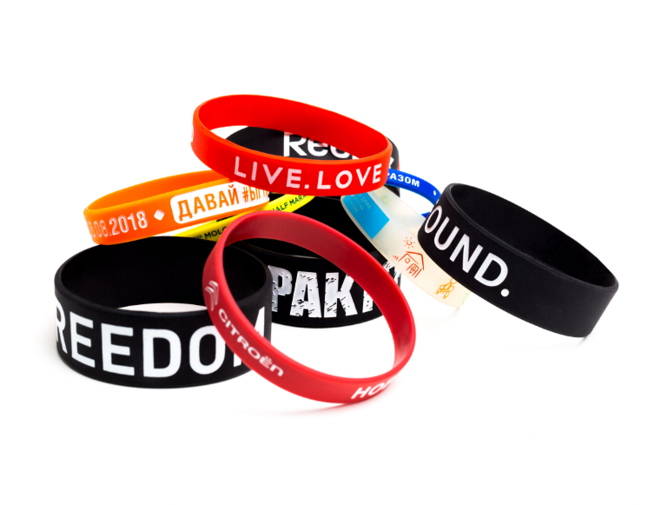
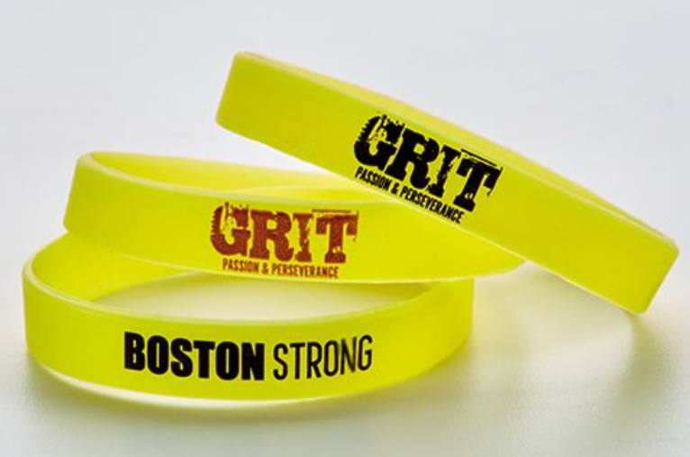
кло-во
 | 1 полукольцо |  | 2 полукольцо
1-50 |  | 15,000 |  | 20,500
100-200 | 150 |  | 215
300-500 | 90 |  | 145
1000-500 | 80 |  | 135
1,000 | 70 |  | 125
2,000 | 65 |  | 120
5,000 | 60 |  | 115

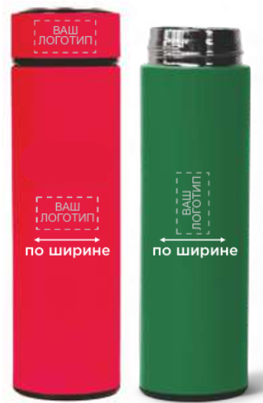
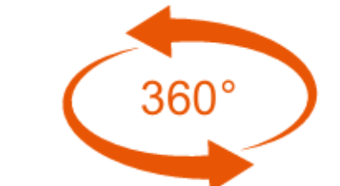

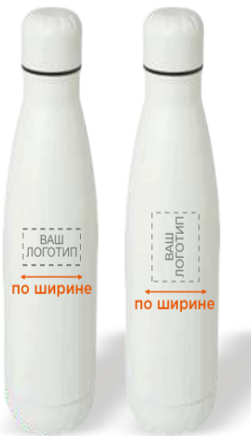
Круговая печать, кружки, термосы, бутылки

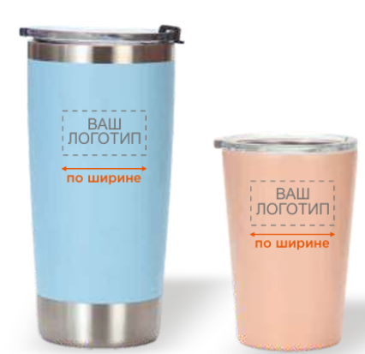
 |  |  |  |  |  |  |  | * цены указаны без НДС.
кол-во
 | Печать лого до 35мм по ширине |  | Печать лого 35-50мм по ширине |  | Печать 50-70мм по ширине |  | Печать лого/изображение в круг
1-10 | 1,000 |  | 1,000 |  | 1,000 |  | 1,100
20 | 500 |  | 700 |  | 800 |  | 1,000
50 | 350 |  | 600 |  | 700 |  | 800
100 | 300 |  | 500 |  | 600 |  | 750
300 | 280 |  | 400 |  | 550 |  | 700
500 | 250 |  | 350 |  | 500 |  | 680
1000-2000 | 220 |  | 350 |  | 450 |  | 650

ДТФ ПЕЧАТЬ ( золото/серебро/глянцевое/матовое/блески/платина, светоотражающий, светонакапливающе,хамелион, печать флюрецентными красками) и.т.д

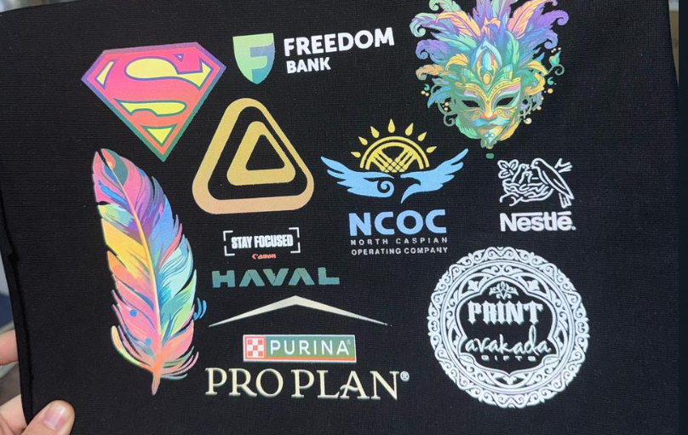
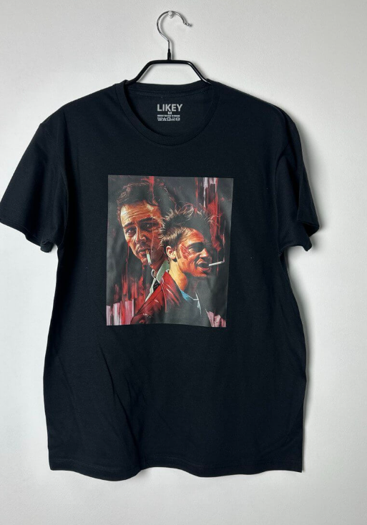
 | Кол-во | Размер до 12 см |  | Размер 20x28
 |  | Футболки грудь |  | Футболки спина
 | 1-50 | 500 | Примерная цена | 1,000 | Примерная цена
 | 100 | Индивидуальный просчёт
 | 200
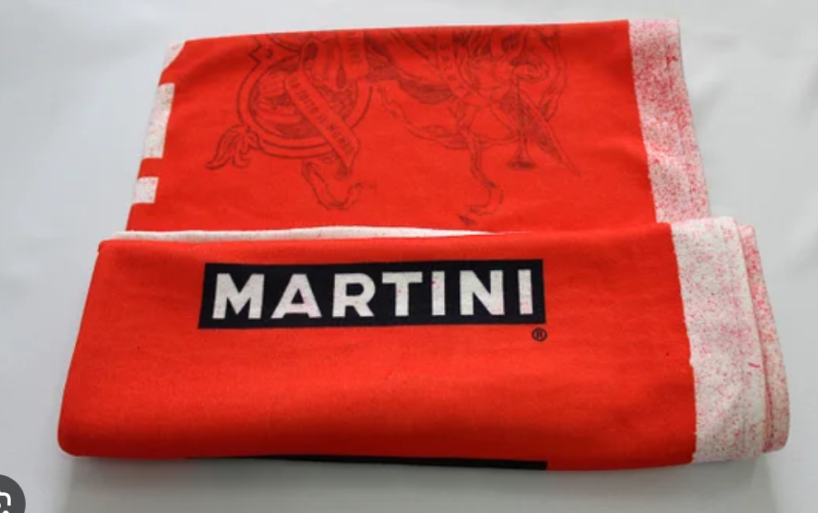
 | 300
 | 500
 | 1,000

